Plan1
DADOS TÉCNICOS |  |  |  |  |  | INFORMAÇÕES
PRIMEIROS PASSOS E INFANTIL BOB ESPONJA
Ref: | Descrição | Tam. | Cores | Setas | Imagem | Fotografar Também | Lookbook Cor | Correções
84005 | Blusão Moletom Penteado | 01-02-03 | 1 – Amarelo | Estampa nas Mangas | 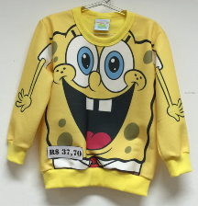 | _____ | 1 – Amarelo

84006 | Camiseta Meia Malha Penteada | 01-02-03 | 1 – Amarelo |  | 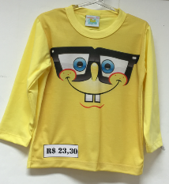 | _____ | 1 – Amarelo

84007 | Camiseta Meia Malha Penteada | 01-02-03 | 1- Branco | Estampa na Manga | 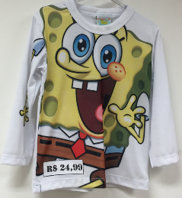 | _____ | 1-Branco

84008 | Blusão Moletom Penteado | 4-6-8-10 | 1- Glacial |  | 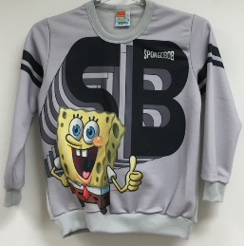 | _____ | 1-Glacial

84009 | Camiseta Meia Malha Penteada | 4-6-8-10 | 1- Amarelo |  |  | _____ | 1- Amarelo

